Додаток 2_Цінова пропозиція
 |  |  |  |  |  | Додаток №2 2775\2776 NP до Запиту
 | Форма цінової пропозиції

(Назва Учасника), надає свою пропозицію щодо участі в конкурсі на тендер закупівлю шкільних меблів.
Відомості про підприємство |  |  | Повне найменування учасника – суб’єкта господарювання
 |  |  | Ідентифікаційний код за ЄДРПОУ або реєстраційний номер облікової картки платника податків
 |  |  | Реквізити (адреса - юридична та фактична, телефон, факс, телефон для контактів, e-mail, розрахунковий рахунок)
Відомості про особу (осіб), які уповноважені представляти інтереси Учасника |  |  | (Прізвище, ім’я, по батькові, посада, контактний телефон).
Індивідуальне пакування, що забезпечує захист від механічних пошкоджень під час транспортування Матеріали бепечні та відповідають стандартам для використання в навчальних закладах
№ п/п | Назва | Технічні характеристики та опис |  |  | Одиниця виміру | Кількість | Ціна за одиницю, грн | Всього вартість, грн | Умови оплати, % передплати /післяплати | Термін поставки товару, календарних днів
 |  | Запит |  | Пропозиція Вказати параметри та характеристики по кожному пункту, надати візуалізацію |  |  | (з урахуванням всіх податків і зборів) |  | Пропозиція
1 | Парта шкільна | Тип: звичайна; Кількість місць: 2; Полиця: є; Розміри парти: Регулювання за висотою: так Ростова група: №4, 5, 6 (h = 640, 710, 760 мм); Каркас: металева труба; Стільниця, екран та полиця: ламінована ДСП; Матеріал — ДСП, метал Довжина — 1200 мм Глибина — 500 мм Колір: чорний; Колір ДСП: бук. Виробник — Україна | 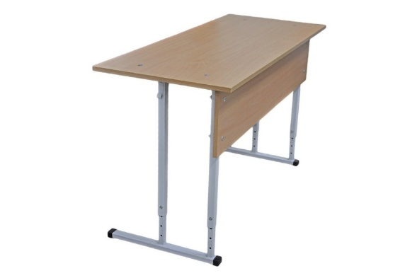 |  | шт | 260 | 0.00 ₴ | 0.00 ₴
2 | Стілець шкільний | Каркас: металева труба (квадратна); Сидіння і спинка: лакована фанера вкрита пластиком HPL товщиною 0,4-0,5 мм; Регулювання за висотою: так Ростова група: №4, 5, 6 (h = 380, 420, 460 мм) Колір каркаса: чорний Колір спинки і сидіння: натуральний. | 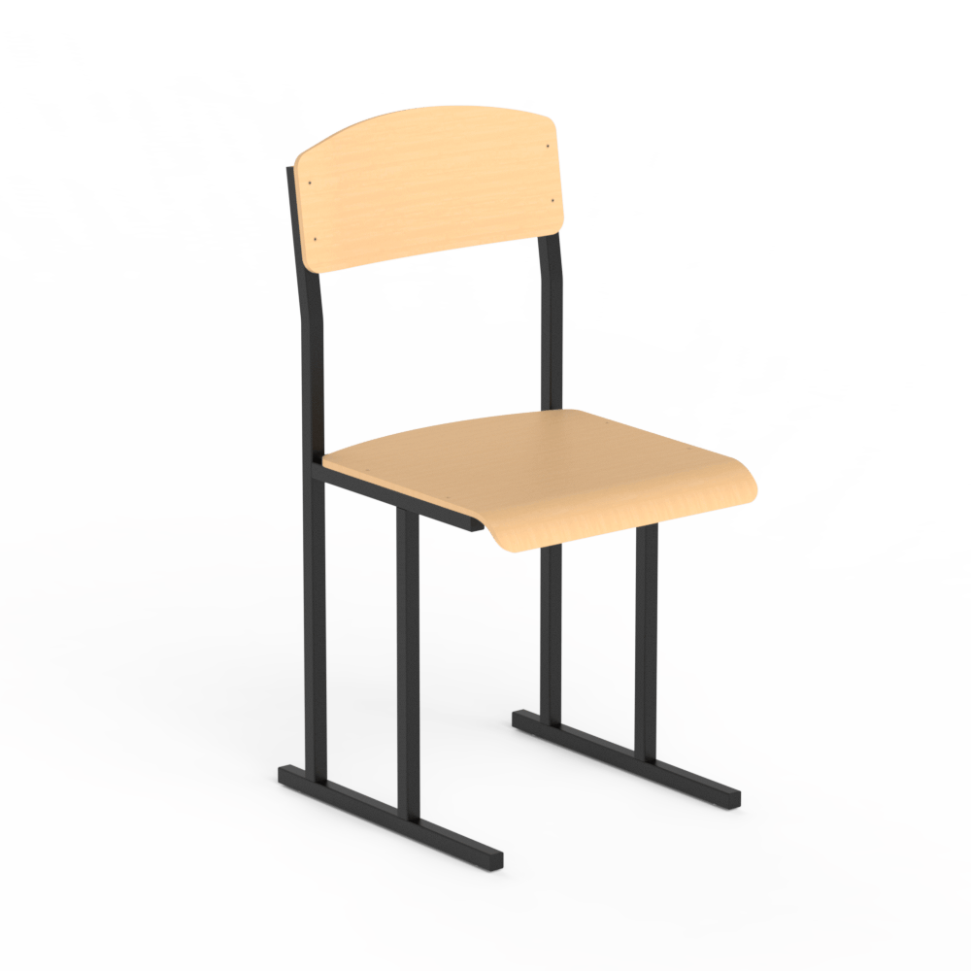 |  | шт | 520 | 0.00 ₴ | 0.00 ₴
3 | Вітрина настінна зі скляними дверима | Габарити: •Ширина: 850 мм •Глибина: 240 мм •Висота: 860 мм Матеріали та конструкція: •Корпус: ламінована ДСП 16 мм (колір «бук») – міцний і довговічний матеріал, що відповідає класу емісії Е1 (низький вміст шкідливих випарів) •Краї деталей: оброблені ПВХ-крайкою 0,5 мм для захисту від відшарування та механічних пошкоджень •Двері: скло – забезпечує видимість вмісту та простий доступ •Ручки: металеві, встановлені по нижньому краю дверцят •Фіксація дверей: магнітна система у нижній частині – для надійного закриття і безпеки Внутрішня конфігурація: •Секції: 3 внутрішні секції, сформовані горизонтальними та похилими полицями – дозволяє розміщувати різні предмети •Підвіски: металеві для навішування полиць або додаткових елементів всередині. | 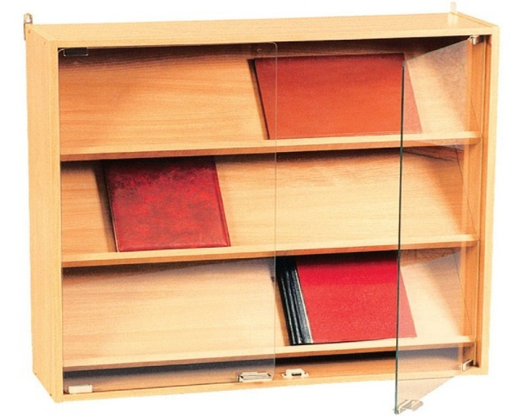 |  | шт | 26 | 0.00 ₴ | 0.00 ₴
4 | Секція нижня з ящиками подвійна | Габарити •Ширина: 850 мм •Глибина: 432 мм •Висота: 1004 мм Матеріали та конструкція •Корпус і фасади: ламінована ДСП 16 мм •Клас емісії: E1 – низький вміст формальдегідів (відповідає вимогам безпеки для шкільних приміщень) •Обробка країв: ПВХ-крайка 0,5 мм – захист від відшарування та підвищена механічна стійкість •Фурнітура: металеві направляючі та ручки – забезпечують плавне відкривання ящиків та довговічну експлуатацію Конструктивні елементи ✔ Два великих висувних ящики – зручні для зберігання документів, дидактичних матеріалів, зошитів чи канцелярії. ✔ Жорсткий каркас: задня панель та бокові стінки забезпечують стабільність і не деформуються при щоденному використанні. ✔ Можлива комплектація: декілька секцій цього типу зазвичай монтуються поруч або під іншими модулями (книжними, верхніми полицями) в загальну шкільну стінку. | 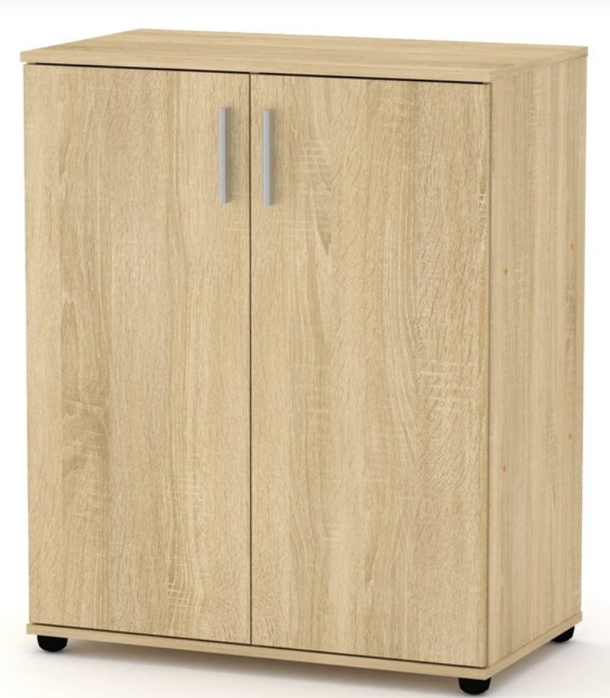 |  | шт | 26 | 0.00 ₴ | 0.00 ₴
Всього вартість пропозиції, грн* |  |  |  |  |  |  |  | 0.00 ₴
* Товариство Червоного Хреста України є громадською неприбутковою організацією і просить надати максимальні знижки на товар, вказаний у ціновій пропозиції.
** Закупівля відбувається одним лотом
Примітка: вартість одиниці продукції та загальну вартість пропозиції потрібно заповнювати у гривнях, зазначаючи цифрове значення, яке має не більше двох знаків після коми.
Ми погоджуємось, що всі витрати, пов’язані з доставкою товару, завантажувально-розвантажувальними роботами, здійснюються за рахунок Постачальника відповідно до розподілу, вказаного у Додатку №3.

Ми погоджуємося з умовами, що Замовник має право розділити дану закупівлю між декількома постачальниками за умови наявності більш вигідних умов на різні позиції.
Ми погоджуємося з умовами, що Ви можете відхилити нашу чи всі надані пропозиції, та розуміємо, що Ви не обмежені у прийнятті будь-якої іншої пропозиції з більш вигідними для Вас умовами.
Ми погоджуємось зафіксувати цінову пропозицію протягом 90 календарних днів з моменту подачі
Подаючи свою пропозицію ми підтверджуємо повну комплектацію та відповідність умовам зазначеним в Запиті.
Учасники повинні надсилати цінові пропозиції з підписом і печаткою (за наявності)

 | Керівник організації/ФОП:____________________________ ( ____________________)
 | МП підпис ПІБ

